1 závodník
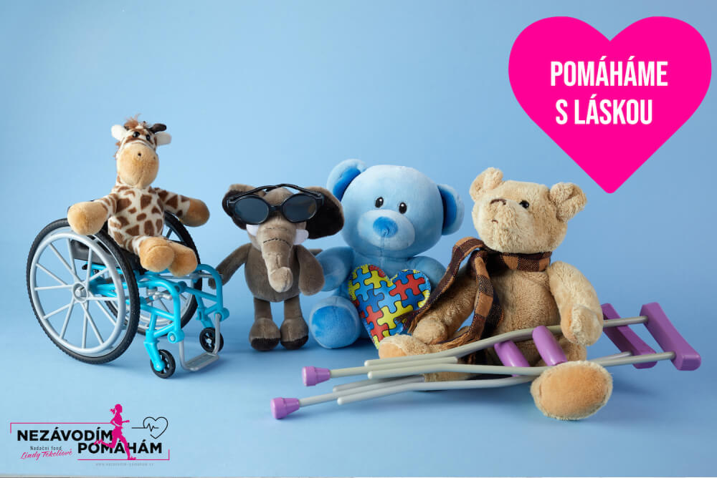

Projekt „Zdolej Alpy s Lindou“

1 závodník
Jméno a příjmení:

Variabilní symbol (číslo vaší registrace):

Datum | den | název aktivity | počet km | název aktivity | počet km | název aktivity | počet km | suma za den
24.6. | pátek |  |  |  |  |  |  | 0
25.6. | sobota |  |  |  |  |  |  | 0
26.6. | neděle |  |  |  |  |  |  | 0
 |  |  |  |  |  |  | SUMA | 0

Datum | den | název aktivity | počet km | název aktivity | počet km | název aktivity | počet km | suma za den
27.6. | pondělí |  |  |  |  |  |  | 0
28.6. | úterý |  |  |  |  |  |  | 0
29.6. | středa |  |  |  |  |  |  | 0
30.6. | čtvrtek |  |  |  |  |  |  | 0
1.7. | pátek |  |  |  |  |  |  | 0
2.7. | sobota |  |  |  |  |  |  | 0
3.7. | neděle |  |  |  |  |  |  | 0
 |  |  |  |  |  |  | SUMA | 0

 | body
1.týden | 0
2.týden | 0
SUMA | 0

